表紙・改定履歴
Webダイレクト販売

画面設計書
共通画面仕様

© 2020 Sasuke Financial Lab Inc.

変 更 記 録
版数 REV. | 作成更新日 | 変 更 内 容 | 担 当
01 | 2020-08-24 | 初版 | 小川

共通画面レイアウト
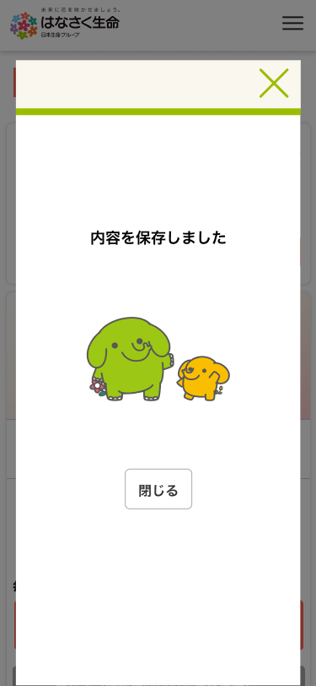
共通画面レイアウト |  | システム
 |  | Webダイレクト販売

 | P0111.補足説明画面 |  | P0135.確認画面
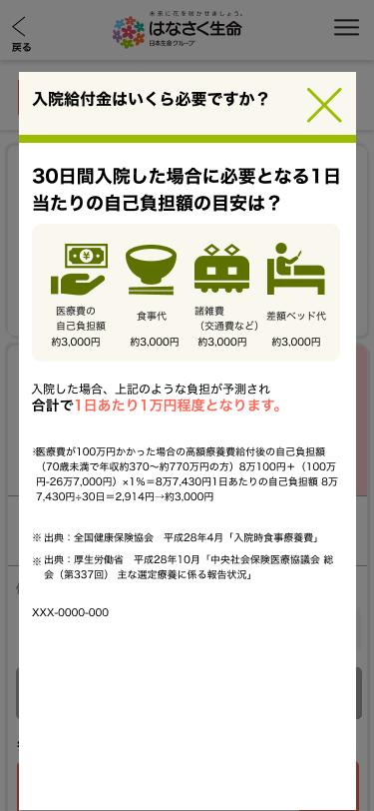
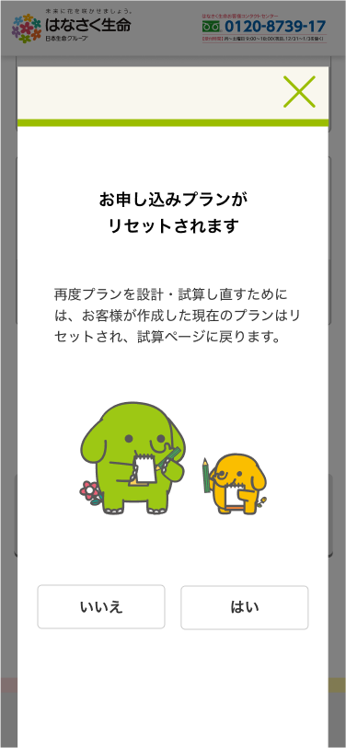

 | P0136.通知画面

